Sheet1
急诊科订制柜子。规格参数
序号 | 名称 | 参考图片 | 规格参数 | 数量
1 | 医生值班室1 | 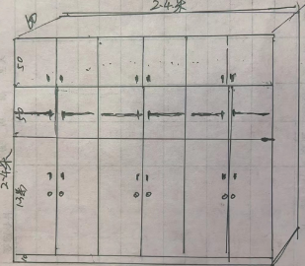 | 2.38*2.4*60选用实木18厘多层力学板制作，基材为芯层胶合板，表层为浸渍胶膜纸饰面薄型密度板，全柜板块选用厚度为18mm板材.甲醛释放量符合CB/T 39600-2021所规定的ENF级要求。（要提供厂方的检测报告为依据.)下门层板内结构，独门独锁，上层独立空间.工艺精细.优质五金配件，五金配件均选用国产名牌，按业主制定颜色。 | 1个
2 | 医生值班室2 |  | 2.38*2.4*60选用实木18厘多层力学板制作，基材为芯层胶合板，表层为浸渍胶膜纸饰面薄型密度板，全柜板块选用厚度为18mm板材.甲醛释放量符合CB/T 39600-2021所规定的ENF级要求。（要提供厂方的检测报告为依据.)下门层板内结构，独门独锁，上层独立空间.工艺精细.优质五金配件，五金配件均选用国产名牌，按业主制定颜色。 | 1个
3 | 护士值班室 | 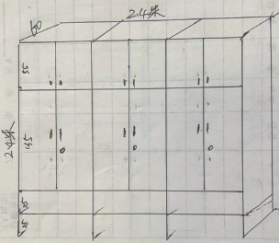 | 2.38*2.4米60选用实木18厘多层力学板制作，基材为芯层胶合板，表层为浸渍胶膜纸饰面薄型密度板，全柜板块选用厚度为18mm板材.甲醛释放量符合CB/T 39600-2021所规定的ENF级要求。（要提供厂方的检测报告为依据.)上下层独立空间.工艺精细.优质五金配件，五金配件均选用国产名牌，按业主制定颜色。 | 1个
4 | 会议室 | 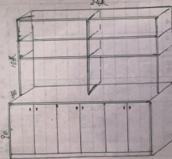 | 2.38*2.4*60*35选用实木18厘多层力学板制作，基材为芯层胶合板，表层为浸渍胶膜纸饰面薄型密度板，全柜板块选用厚度为18mm板材.甲醛释放量符合CB/T 39600-2021所规定的ENF级要求。（要提供厂方的检测报告为依据.)下层独立空间.层板内结构，工艺精细.优质五金配件，五金配件均选用国产名牌，按业主制定颜色。 | 1个
5 | 会议室 | 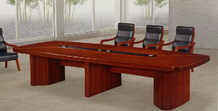 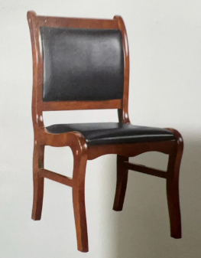 | 3.8米*1.6米面材：饰面选用胡桃木皮，纹理清晰，无节疤。木皮厚度≥0.6mm，经过防虫防蛀防腐处理。基材：采用优质实木，经过防虫，烘干，防潮，防腐等处理，各项技术指标均达到国际标准 | 1张加14张椅
 | 会议室 | 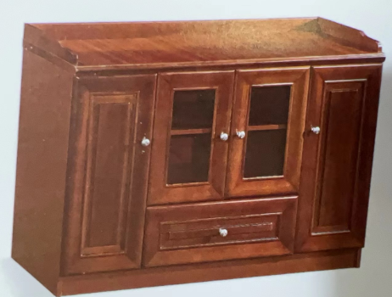 | 1.2*40面材：饰面选用胡桃木皮，纹理清晰，无节疤。木皮厚度≥0.6mm，经过防虫防蛀防腐处理。基材：采用优质实木，经过防虫，烘干，防潮，防腐等处理，各项技术指标均达到国际标准。
6 | 清创室 | 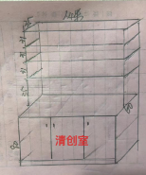 | 3.15*60*90*35选用实木18厘多层力学板制作，基材为芯层胶合板，表层为浸渍胶膜纸饰面薄型密度板，全柜板块选用厚度为18mm板材.甲醛释放量符合CB/T 39600-2021所规定的ENF级要求。（要提供厂方的检测报告为依据.)台面使用瓷砖面板，不吸色.工艺精细.优质五金配件，五金配件均选用国产名牌，按业主制定颜色。 | 1个
7 | 清创室 | 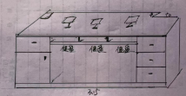 | 3.15*60*76选用实木18厘多层力学板制作，基材为芯层胶合板，表层为浸渍胶膜纸饰面薄型密度板，全柜板块选用厚度为18mm板材.甲醛释放量符合CB/T 39600-2021所规定的ENF级要求。（要提供厂方的检测报告为依据.)下层独立空间.层板内结构，工艺精细.优质五金配件，五金配件均选用国产名牌，按业主制定颜色。 | 1个
8 | 清创室 | 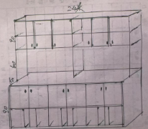 | 3.32*2.4*60*35选用实木18厘多层力学板制作，基材为芯层胶合板，表层为浸渍胶膜纸饰面薄型密度板，全柜板块选用厚度为18mm板材.甲醛释放量符合CB/T 39600-2021所规定的ENF级要求。（要提供厂方的检测报告为依据.)台面使用瓷砖面板，不吸色.下层.层板内结构，工艺精细.优质五金配件，五金配件均选用国产名牌，按业主制定颜色。 | 1个
9 | 治疗室 | 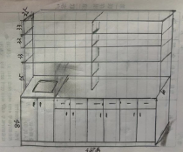 | 3.69*2.4*60*35选用实木18厘多层力学板制作，基材为芯层胶合板，表层为浸渍胶膜纸饰面薄型密度板，全柜板块选用厚度为18mm板材.甲醛释放量符合CB/T 39600-2021所规定的ENF级要求。（要提供厂方的检测报告为依据.)下层.层板内结构，治疗室台面使用瓷砖面板，不吸色.水糟要做最大化，高度要深，水池和治疗台要有隔离板.工艺精细.优质五金配件，五金配件均选用国产名牌，按业主制定颜色。 | 1个
10 | 治疗室 |  | 1600*500*850选用实木18厘多层力学板制作，基材为芯层胶合板，表层为浸渍胶膜纸饰面薄型密度板，全柜板块选用厚度为18mm板材.甲醛释放量符合CB/T 39600-2021所规定的ENF级要求。（要提供厂方的检测报告为依据.)台面使用瓷砖面板，不吸色.下层.层板内结构，工艺精细.优质五金配件，五金配件均选用国产名牌，按业主制定颜色。 | 1个
11 | 治疗室 | 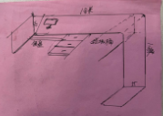 | 1800*1250*550*760选用实木18厘多层力学板制作，基材为芯层胶合板，表层为浸渍胶膜纸饰面薄型密度板，全柜板块选用厚度为18mm板材.甲醛释放量符合CB/T 39600-2021所规定的ENF级要求。（要提供厂方的检测报告为依据.)电脑台1.8*1.25*0.55米，下柜做1.55米，右边悬空25公分.下面左边电脑健盘中间抽屉，右边空格放垃圾桶，柜体1.55米，下层.层板内结构，工艺精细.优质五金配件，五金配件均选用国产名牌，按业主制定颜色。 | 1个

年 月 日

